Tóm tắt
BÁO CÁO KẾT QUẢ KIỂM THỬ: GIÁ MUA FCL (FCL BUYING)

Kết quả test case theo scenario
 | Pass | Fail | Blocked | Not Run
SC-01 | 7 | 0 | 0 | 0
SC-02 | 8 | 0 | 0 | 0
SC-03 | 10 | 0 | 0 | 0
SC-04 | 4 | 10 | 0 | 0
SC-05 | 6 | 0 | 0 | 0
SC-06 | 1 | 0 | 0 | 0
SC-07 | 8 | 0 | 0 | 0
SC-08 | 12 | 0 | 0 | 0
SC-09 | 6 | 0 | 0 | 0
SC-10 | 14 | 1 | 0 | 0
SC-11 | 17 | 1 | 0 | 0
SC-12 | 7 | 0 | 0 | 0
SC-13 | 1 | 0 | 0 | 0
SC-14 | 7 | 2 | 0 | 0
SC-15 | 3 | 0 | 0 | 0
SC-16 | 1 | 2 | 0 | 0
SC-17 | 5 | 0 | 0 | 0
THÔNG TIN ĐỢT TEST
Tính năng kiểm thử | FCL Buying: Add new Buying, Edit, Delete, Send request, Accept, Reject, Revoke, Copy, Quickly create a Quotation, Switch To Edit

KẾT QUẢ TEST CASE
Tổng số test case | 133
Pass | 117
Fail | 16
Blocked | 0
Not Run | 0
Đã thực hiện (Pass + Fail + Blocked) | 133
Tiến độ thực hiện | 1
Tỷ lệ Pass (trên số đã thực hiện) | 88%
Test case Fail chưa có Bug ID | 0

BUG |  |  | CHECKLIST
Tổng số bug | 11 |  | Tổng số mục kiểm tra |  |  | 52
Critical | 2 |  | Pass |  |  | 45
Major | 3 |  | Fail |  |  | 7
Minor | 6 |  | Blocked |  |  | 0
Trivial | 0 |  | Not Run |  |  | 0
Bug chưa đóng (không tính Closed, Rejected) | 11

KẾT QUẢ THEO SCENARIO
Scenario | Số TC | Pass | Fail | Blocked | Not Run | % Pass
SC-01 - Hiển thị và giá trị mặc định của form tạo mới | 7 | 7 | 0 | 0 | 0 | 1
SC-02 - Tạo giá mua FCL thành công và các nút thao tác | 8 | 8 | 0 | 0 | 0 | 1
SC-03 - Kiểm tra trường bắt buộc | 10 | 10 | 0 | 0 | 0 | 1
SC-04 - Kiểm tra dữ liệu nhập | 14 | 4 | 10 | 0 | 0 | 0.29
SC-05 - Dropdown, lựa chọn và trường tùy chọn | 6 | 6 | 0 | 0 | 0 | 1
SC-06 - Ngày hiệu lực và hết hạn theo hợp đồng | 1 | 1 | 0 | 0 | 0 | 1
SC-07 - Bản ghi sau khi tạo tại tab Updating | 8 | 8 | 0 | 0 | 0 | 1
SC-08 - Gửi duyệt (Send request) đơn lẻ và hàng loạt | 12 | 12 | 0 | 0 | 0 | 1
SC-09 - Bản ghi sau khi gửi duyệt (tab Pending) | 6 | 6 | 0 | 0 | 0 | 1
SC-10 - Duyệt (Accept) và từ chối (Reject) đơn lẻ và hàng loạt | 15 | 14 | 1 | 0 | 0 | 0.93
SC-11 - Bản ghi sau khi duyệt (tab Accepted) | 18 | 17 | 1 | 0 | 0 | 0.94
SC-12 - Bản ghi sau khi từ chối (tab Rejected) | 7 | 7 | 0 | 0 | 0 | 1
SC-13 - Bản ghi sau khi hủy (tab Revoked) | 1 | 1 | 0 | 0 | 0 | 1
SC-14 - Hiển thị các thao tác theo phân quyền | 9 | 7 | 2 | 0 | 0 | 0.78
SC-15 - Accept, Reject theo đúng cấp phân quyền | 3 | 3 | 0 | 0 | 0 | 1
SC-16 - Bulk action theo đúng cấp phân quyền | 3 | 1 | 2 | 0 | 0 | 0.33
SC-17 - Luồng end-to-end | 5 | 5 | 0 | 0 | 0 | 1

Bug Report
BUG REPORT

Bug ID | Tiêu đề | Chức năng | Môi trường | Build / Version | Các bước tái hiện | Kết quả thực tế | Kết quả mong đợi | Severity | Priority | Trạng thái | Người báo | Ngày báo | Người xử lý | TC liên quan | Đính kèm (ảnh/log/video) | Ghi chú
BUG-001 | Cho phép lưu Price là số âm và số 0 | Add new Buying |  |  | 1. Vào Pricing > FCL Pricing > FCL Buying 2. Nhấn nút Add New Buying để mở form tạo mới 3. Chọn Supplier, Place From, Place To, Mode Of Transport, Weight Range, Container Type; nhập Price lần 1 (-1500000), lần 2 (0) (Service Type, Currency, VAT Rate giữ mặc định) 4. Nhấn Save 5. Quan sát thông báo lỗi và danh sách | Lưu thành công, hiển thị thông báo "New data added" màu xanh, form đóng; bản ghi mới xuất hiện trong danh sách với dữ liệu đúng như đã nhập | Không lưu được; báo lỗi Price không hợp lệ; Không phát sinh bản ghi mới trong danh sách | Major | High | Open |  |  |  | TC-FB-027, TC-FB-028
BUG-002 | Cho phép lưu VAT Rate là số âm hoặc lớn hơn 100 | Add new Buying |  |  | 1. Vào Pricing > FCL Pricing > FCL Buying 2. Nhấn nút Add New Buying để mở form tạo mới 3. Chọn Supplier, Place From, Place To, Mode Of Transport, Weight Range, Container Type; nhập Price (Service Type, Currency, VAT Rate giữ mặc định); lần 1 nhập -1, lần 2 nhập 101 4. Nhấn Save 5. Quan sát thông báo lỗi và danh sách | Lưu thành công, hiển thị thông báo "New data added" màu xanh, form đóng; bản ghi mới xuất hiện trong danh sách với dữ liệu đúng như đã nhập | Không lưu được; báo lỗi VAT Rate không hợp lệ; Không phát sinh bản ghi mới trong danh sách | Major | Medium | Open |  |  |  | TC-FB-029, TC-FB-030 | 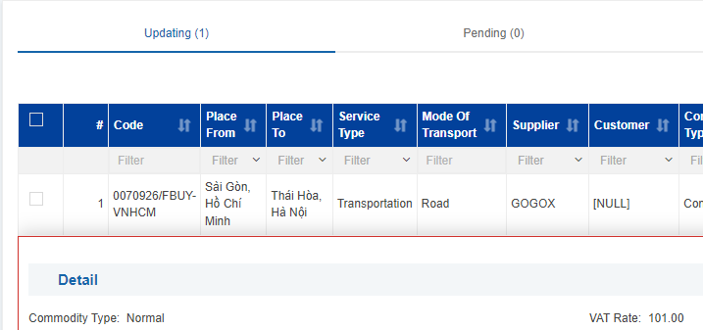
BUG-003 | Nút tăng/giảm (mũi tên) của ô VAT Rate và Price vượt giới hạn cho phép | Add new Buying |  |  | 1. Vào Pricing > FCL Pricing > FCL Buying 2. Nhấn nút Add New Buying để mở form tạo mới 3. Bấm mũi tên lên/xuống ở VAT Rate và Price 4. Bấm giữ mũi tên và dùng phím lên/xuống 5. Ghi lại giá trị sau mỗi lần bấm | VAT Rate và Price đều giảm được xuống giá trị âm. VAT Rate tăng được hơn 100 | Giá trị tăng/giảm đúng bước; không cho giảm xuống dưới giới hạn cho phép; không nhảy giá trị bất thường | Minor | Low | Open |  |  |  | TC-FB-031
BUG-004 | Cho phép lưu được khi Freight Percent dùng dấu phẩy, chứa ký tự chữ, số âm hoặc lớn hơn 100 | Add new Buying |  |  | 1. Vào Pricing > FCL Pricing > FCL Buying 2. Nhấn nút Add New Buying để mở form tạo mới 3. Chọn Supplier, Place From, Place To, Mode Of Transport, Weight Range, Container Type; nhập Price (Service Type, Currency, VAT Rate giữ mặc định); nhập Canceled Freight Percent lần 1 (9,5;9,5), 2 (abc;abc), 3 (-1;9), 4 (101;9) 4. Nhấn Save 5. Quan sát thông báo lỗi và danh sách | Lưu thành công, hiển thị thông báo "New data added" màu xanh, form đóng; bản ghi mới xuất hiện trong danh sách với dữ liệu đúng như đã nhập | Không lưu được; báo lỗi định dạng; Không phát sinh bản ghi mới trong danh sách | Major | Medium | Open |  |  |  | TC-FB-033, TC-FB-034, TC-FB-035 | 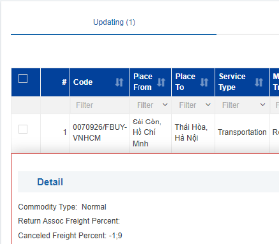 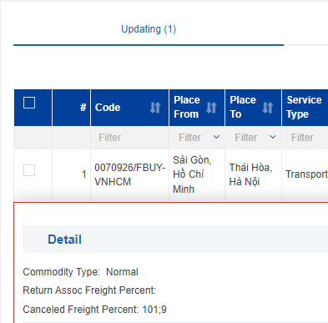
BUG-005 | Cho phép lưu Project Name và Note với dữ liệu toàn khoảng trắng | Add new Buying |  |  | 1. Vào Pricing > FCL Pricing > FCL Buying 2. Nhấn nút Add New Buying để mở form tạo mới 3. Chọn Supplier, Place From, Place To, Mode Of Transport, Weight Range, Container Type; nhập Price (Service Type, Currency, VAT Rate giữ mặc định); nhập chỉ khoảng trắng vào Project Name và Note 4. Nhấn Save 5. Mở lại bản ghi | Lưu thành công, hiển thị thông báo "New data added" màu xanh, form đóng; bản ghi mới xuất hiện trong danh sách với dữ liệu đúng như đã nhập | Hệ thống tự cắt khoảng trắng (trường để trống) hoặc báo lỗi rõ ràng; không lưu chuỗi toàn khoảng trắng | Minor | Low | Open |  |  |  | TC-FB-037
BUG-006 | Thông báo "New data added" hiển thị màu đỏ và không tạo bản ghi khi Project Name quá dài | Add new Buying |  |  | 1. Vào Pricing > FCL Pricing > FCL Buying 2. Nhấn nút Add New Buying để mở form tạo mới 3. Chọn Supplier, Place From, Place To, Mode Of Transport, Weight Range, Container Type; nhập Price (Service Type, Currency, VAT Rate giữ mặc định); nhập Project Name 300 ký tự 4. Nhấn Save 5. Quan sát kết quả | Hiển thị thông báo New data added nhưng màu đỏ, form tạo mới giữ nguyên, danh sách không hiện thị dữ liệu mới | Nếu vượt giới hạn: báo lỗi màu đỏ nêu rõ trường và độ dài tối đa, không hiện 'New data added'. Nếu hợp lệ: thông báo màu thành công, form đóng, bản ghi xuất hiện trong danh sách | Minor | Low | Open |  |  |  | 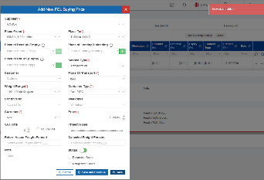 TC-FB-039
BUG-007 | Cho phép thực hiện 2 hành động trái ngược nhau trên cùng 1 bản ghi khi mở 2 tab | Accept và Reject |  |  | 1. Vào Pricing > FCL Pricing > FCL Buying 2. Mở cùng 1 bản ghi ở cả Tab 1 và Tab 2 3. Tại Tab 1 chọn Accept và xác nhận 4. Tại Tab 2 chọn Reject (kèm ghi chú) và xác nhận | Tab 1: Hiển thị thông báo thành công; bản ghi rời tab Pending, xuất hiện ở tab Accepted; số đếm 2 tab thay đổi đúng. Tab 2: Hiển thị thông báo thành công; bản ghi rời tab Pending, xuất hiện ở tab Rejected; số đếm 2 tab thay đổi đúng | Tab 1: Hiển thị thông báo thành công; bản ghi rời tab Pending, xuất hiện ở tab Accepted; số đếm 2 tab thay đổi đúng. Tab 2: Hệ thống chặn lại, hiển thị thông báo lỗi, không cho phép từ chối đè lên và tự động làm mới lại dữ liệu hiển thị. | Critical | High | Open |  |  |  | TC-FB-087
BUG-008 | Dữ liệu điền sẵn (Supplier, Currency) khi chuyển màn hình Quotation > Create FCL Quotation không khớp với giá mua FCL | Quickly create a Quotation |  |  | 1. Vào Pricing > FCL Pricing > FCL Buying 2. Mở tab Accepted, ghi lại Supplier, Place From, Place To, Place of Receipt (Empty), Place of Loading/Unloading, Place of Return (Empty), Customer, Weight Range, Container Type, Price, Currency, Project Name, Weekdays của bản ghi 3. Rê chuột vào nút 3 chấm của bản ghi, chọn Quickly create a Quotation 4. Đối chiếu các trường được điền sẵn trên màn hình Create FCL Quotation | Tất cả các trường đều đúng dữ liệu trừ trường Supplier và Currency : N/A | Các trường Customer, Container Type, Project Name, Weight Range, Place Of Loading = Place From, Place Of Discharge = Place To, Weekdays, Place Of Receipt(empty), Place of Loading/Unloading, Place of Return(empty), Supplier, Min cost = Price, Currency được điền sẵn và giá trị khớp bản ghi giá mua | Minor | High | Open |  |  |  | TC-FB-101
BUG-009 | Nút Copy không có quyền Copy nhưng vẫn nhấn và hiển thị popup Copy | Copy |  |  | 1. Vào Pricing > FCL Pricing > FCL Buying 2. Mở tab Accepted, rê chuột vào nút 3 chấm của bản ghi, chọn Copy 3. Nếu mở được form, thử lưu | Copy hiển thị vẫn nhấn được, popup copy hiển thị nhưng chặn không cho lưu | Copy hiển thị nhưng vô hiệu hóa; nếu vẫn nhấn được thì chặn không cho lưu | Minor | Low | Open |  |  |  | TC-FB-115
BUG-010 | Nút Delete không có quyền Delete nhưng vẫn nhấn và xóa được | Delete |  |  | 1. Vào Pricing > FCL Pricing > FCL Buying 2. Mở tab Updating, rê chuột vào nút 3 chấm của bản ghi 3. Tìm mục Delete | Delete hiển thị nhưng vẫn nhấn được, hiện tại đang xét chung quyền Update | Delete hiển thị nhưng vô hiệu hóa; nếu vẫn nhấn được thì chặn không cho lưu | Minor | Medium | Open |  |  |  | TC-FB-120
BUG-011 | Bulk action bị chặn toàn bộ (all-or-nothing) khi trong danh sách chọn có bản ghi không đủ quyền hoặc sai cấp | Mass Reject Buyng Price |  |  | Lần 1: 1. Đăng nhập role Chief Accountant 2. Vào tab Pending 3. Tick chọn 1 bản ghi đang chờ duyệt ở cấp Chief Accountant và 1 bản ghi đang chờ duyệt ở cấp Pricing Manager 4. Nhập ghi chú: 'Cấp Chief Accountant - từ chối' 5. Nhấn Mass Accept Buying Price từ chối hàng loạt Lần 2: 1. Đăng nhập role Pricing Manager 2. Vào tab Pending 3. Tick chọn 1 bản ghi đang chờ duyệt ở cấp Chief Accountant 4. Nhập ghi chú: 'Cấp Pricing Manager - từ chối' 5. Nhấn Mass Accept Buying Price từ chối hàng loạt | Lần 1: Hiển thị thông báo thành công; 2 bản ghi rời tab Pending, xuất hiện ở tab Rejected; số đếm 2 tab thay đổi đúng; lưu đúng tên, ngày duyệt, trạng thái cấp duyệt đúng cấp; không lưu tên, ngày duyệt, tình trạng của cấp duyệt không đúng cấp Lần 2: Hiển thị thông báo lỗi 'System error'; nhưng load lại thì bản ghi rời tab Pending, xuất hiện ở tab Rejected; số đếm 2 tab thay đổi đúng; không lưu tên, ngày duyệt, tình trạng của cấp duyệt | Hệ thống chặn toàn bộ, không xử lý bản nào kể cả bản hợp lệ; chặn không cho lưu | Critical | High | Open |  |  |  | TC-FB-127; TC-FB-128 | 